Hoja1
Taller 2: Definir el Alcance del SGSI

 | 1. Definición del Alcance
 | Contexto Interno | Contexto Externo
 | Accionistas | Clientes
 | Directorio | Proveedores
 | Personal de la organización | Reguladores
 | Contratistas | Gobierno

 | 2. Características de la Organización

 | - Misión: Promover el éxito de los clientes con servicios financieros de acuerdo a sus necesidades. - Visión: Ser la entidad financiera líder en el mercado para todos los productos y servicios que se ofrecen. - Empresa que cumple con los requisitos gubernamentales y regulatorios - Presencia en 5 países de latinoamérica con sede central en Perú - Experiencia de 10 años en segmento financiero - Objetivos organizacionales (Plan estratégico) - Gestión Integral de Riesgos

 | 3. Procesos de la Organización
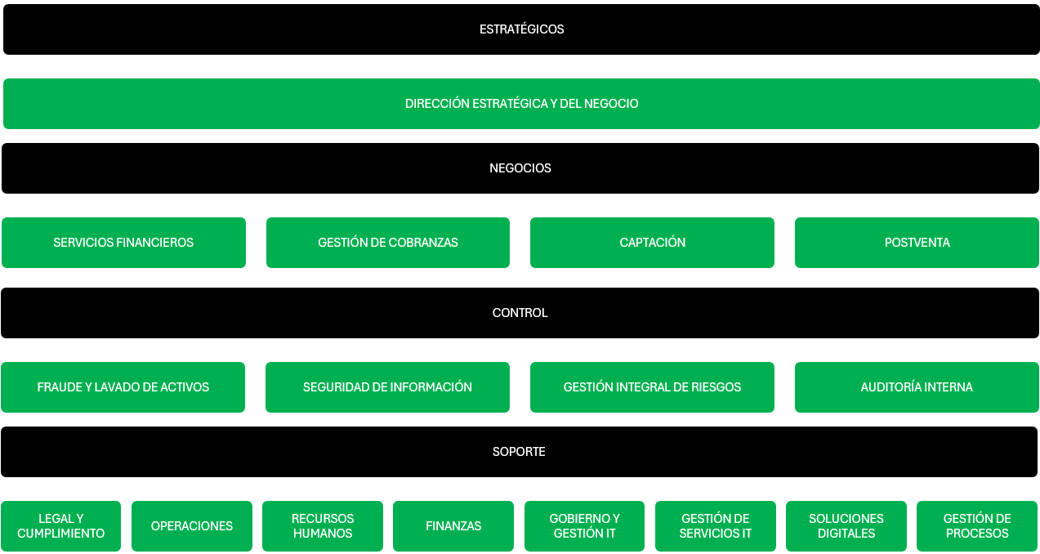

 | 4. Funciones y Responsabilidades

 | Manual de Organización y Funciones Matriz de asignación de responsabilidades (RACI)

Directorio

Riesgos
Auditoría Interna

Oficialía de Cumplimiento
Oficialía PLAFT

Gerencia General

Operaciones y TI
Administración y Finanzas
Recursos Humanos
Comercial
Legal y Cumplimiento
Tesorería y Cobranzas

 | 5. Activos de Información

ID | Nombre del Activo | CATEGORIA | Criticidad (1.00 Bajo - 3.00 Alto) |  |  |  | Valoracion | Criticidad
 |  |  | Confidencialidad | Integridad | Disponibilidad | Criticidad | > =2,6 | MUY ALTO
ACT001 | Base de datos clientes | Infraestructura | 3 - ALTO | 3 - ALTO | 3 - ALTO | 3.00 | >2.2 - 2.59 | ALTO
ACT002 | Dispositivo Movil | Hardware / Equipos | 1 - BAJO | 1 - BAJO | 1 - BAJO | 1.00 | 1.34 - 2,2 | MODERADO
ACT003 | Sistema Core Bancario | Aplicaciones | 2 - MEDIO | 2 - MEDIO | 3 - ALTO | 2.33 | 1.01 - 1.33 | BAJO
ACT004 | SAP | Aplicaciones | 2 - MEDIO | 3 - ALTO | 3 - ALTO | 2.67 | <=1 | MUY BAJO
ACT005 | Portatil | Hardware / Equipos | 3 - ALTO | 1 - BAJO | 1 - BAJO | 1.67
ACT006 | Tarjeta de acceso | Activo Personal | 2 - MEDIO | 2 - MEDIO | 2 - MEDIO | 2.00
ACT007 | Credenciales | Activo Personal | 3 - ALTO | 3 - ALTO | 2 - MEDIO | 2.67

CÓDIGO | NOMBRE DEL ACTIVO
ACT005 | Portatil
 | DESCRIPCIÓN
 | Es un dispositivo empleado por los colaboradores de la organización
 | CATEGORÍA | PROPIETARIO
 | Hardware / Equipos | Usuario final
 | AMENAZAS | VULNERABILIDADES
 | Robo del activo y/o información | Activo sin encriptación de disco, ausencia de cadena de seguridad/métodos de seguridad
 | A. VALORACIÓN DEL ACTIVO
 | 1.67 |  | A.1. Clasificación Por
 |  |  | Confidencialidad
 |  |  | Uso Interno

 | 6. Sistemas de Información

 | - Sistema de planificación de recursos empresariales (ERP) - Sistema core bancario - Sistema de tarjetas de crédito

 | 7. Ubicación Geográfica

 | El alcance del SGSI será sobre todas las sucursales de los 5 países de latinoamérica donde tiene presencia el Grupo Financiero: Perú, Colombia, México, Uruguay y Panamá

 | 8. Otros aspectos a considerar

 | A. Resultados del contexto de la organización B. Resultados del análisis de brechas C. Sistemas de Gestión Existentes en la organización D. Áreas de aplicación que dan valor a las partes interesadas E. Requisitos Legales, regulatorios y contractuales F. Objetivos de la Organización G. Límites Organizacionales H. Límites de los sistemas de información I. Límites Físicos

 | 1 - BAJO
 | 2 - MEDIO
 | 3 - ALTO

